Leiested steg-for-steg
Leiested - steg for steg - totalt 8 steg

1. Identifisere leiested
Det første som gjøres er å avgrense omfang av leiestedet. Leiestedsansvarlig identifiserer hvilke rom som er tilknyttet leiestedet, basert på en liste over romkategorier som er definert som leiestedsrom, f.eks. laboratorierom, verksted, instrumentrom, etc)
På det aktuelle leiestedet er det identifisert rom på totalt 356 kvadratmeter:

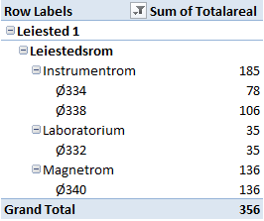

Det er Totalareal som legges til grunn i leiestedskalkylen.

2. Identifisere kostnadene for areal
Husleien for leiestedet er basert på en kvadratmeterpris gitt i internhusleioversikten til institusjonen. Årlig kvadratmeterpris for laboratorierom er 1 800 kroner og i tillegg kommer bygningsavskrivninger for på 1 000 kroner per kvm, da dette ikke er inkludert i internhusleien for denne institusjonen. Årlig kostnad for areal er kr 996 800

3. Identifisere avskrivningskostnadene for utstyr
Leiestedet består av 4 utstyrsenheter. Et utstyr er nedskrevet, mens øvrig utstyr har frem til 2015 årlige avskrivningskostnader på tilsammen 155 000 kroner. Utstyret er anskaffet på basismidler .

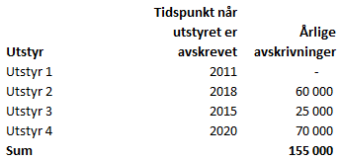

4. Identifisere felles driftsmidler
Driftskostnadene for leiestedet består i hovedsak av kjemikalier og serviceavtaler, samt noe materielt utstyr. Årlige kostnader identifiseres til 550 000 kroner. Grunnlaget er basert på en analyse av regnskapet på basis på artsgruppe 64 og 65. Leiestedskostnadene er avgrenset gjennom stedkode slik at postene kan hentes ut. Leiestedsansvarlig godkjenner kostnadsnivået som legges til grunn.

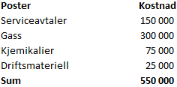

5. Identifisere årsverkskostnad for teknisk støttepersonell på leiesteder
Leiestedsansvarlig identifiserer hvilke teknikere som jobber på leiestedet, og skiller på andel av tid som går med til å drifte leiestedet og å utføre forsøk. Indirekte kostnader for teknikere legges inn i tillegg til årskostnaden (basert på totalkostnadsmodellens satser).



6. Oppsummert leiestedskostnader
Årlige leiestedskostander med bakgrunn i 2012 regnskap er 2,728 mill. kroner

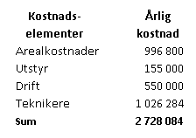

7. Identifisere leiestedskapasitet
Utstyret kan brukes samtidig og åpningstiden for leiestedet er fra kl 8-18 hver ukedag. Nedetid til service og vedlikehold er estimert til 10%. Basert på tidligere års erfaringer forventes det at utstyret ikke er ibruk i 20% av tiden.

8. Timepris for bidragsprosjekter
Timeprisen på bruk av utstyret med grunnlag i totale kostnader er:
 | Leiestedskostnader

2 728 084
474 =

